DATA-ES
 | ESTADO DEL TIEMPO | TEMPERATURA | HUMEDAD | VIENTO | ¿JUGAR? |  |  |  |  |  | Jugar
 | Soleado | Caluroso | Alta | fuerte | No
 | Cubierto | Templado | Alta | fuerte | SI
 | Lluvioso | Templado | Alta | fuerte | No
 | Cubierto | Frio | Normal | fuerte | SI
 | Lluvioso | Frio | Normal | fuerte | No
 | Soleado | Templado | Normal | fuerte | SI
 | Cubierto | Caluroso | Alta | suave | SI |  |  |  | Temperatura | Estado del tiempo |  | Humedad | Viento
 | Soleado | Caluroso | Alta | suave | No
 | Lluvioso | Templado | Alta | suave | SI
 | Soleado | Templado | Alta | suave | No
 | Cubierto | Caluroso | Normal | suave | SI |  | jugar
 | Lluvioso | Frio | Normal | suave | SI |  | si | 9 | 0.64
 | Soleado | Frio | Normal | suave | SI |  | no | 5 | 0.36
 | Lluvioso | Templado | Normal | suave | SI |  |  | 14

 | JUGAR
Estado del tiempo | si | no |  | P(x|J) | P(x|noJ) | P(x)
Lluvioso | 3 | 2 | 5 | 0.33 | 0.40 | 0.36
Cubierto | 4 | 0 | 4 | 0.44 | 0.00 | 0.29
Soleado | 2 | 3 | 5 | 0.22 | 0.60 | 0.36

 | JUGAR
Temperatura | si | no |  | P(x|J) | P(x|noJ) | P(x)
Caluroso | 2 | 2 | 4 | 0.22 | 0.40 | 0.29
Templado | 4 | 2 | 6 | 0.44 | 0.40 | 0.43
Frio | 3 | 1 | 4 | 0.33 | 0.20 | 0.29

 | JUGAR
Humedad | si | no |  | P(x|J) | P(x|noJ) | P(x)
Alta | 3 | 4 | 7 | 0.33 | 0.80 | 0.50
Normal | 6 | 1 | 7 | 0.67 | 0.20 | 0.50

 | JUGAR
Viento | si | no |  | P(x|J) | P(x|noJ) | P(x)
Fuerte | 3 | 3 | 6 | 0.33 | 0.60 | 0.43
Suave | 6 | 2 | 8 | 0.67 | 0.40 | 0.57

Predicciones
 | Estado tiempo = lluvioso |  |  | 0.45454545455
 | Estado tiempo = lluvioso, Temperatura = templado |  |  | 0.48076923077
 | Estado tiempo = lluvioso, Temperatura = templado, Humedad alta |  |  |  | 0.27839643653
 | Estado tiempo = lluvioso, Temperatura = templado, Humedad alta, Viento = Fuerte |  |  |  |  | 0.17650381248

Resultado con Agena Risk
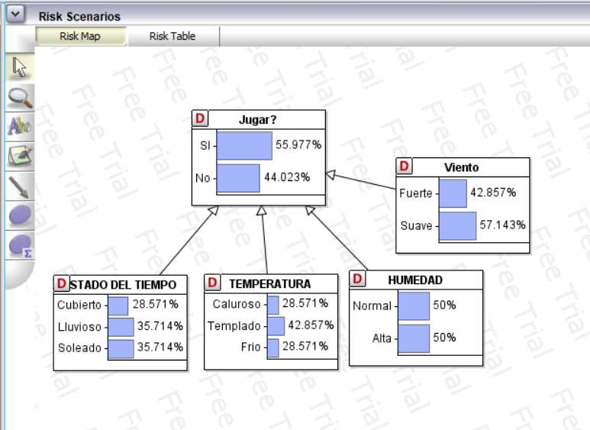

 | Los resultados de las probabilidades coinciden con los del ejercicio 1

